Wolfram
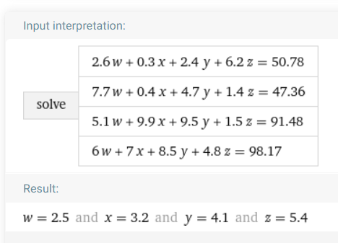

Wolfram
https://www.wolframalpha.com/input/?i=systems+of+equations+calculator&assumption=%7B%22F%22%2C+%22SolveSystemOf4EquationsCalculator%22%2C+%22equation1%22%7D+-%3E%222.6w%2B0.3x%2B2.4y%2B6.2z%3D50.78%22&assumption=%22FSelect%22+-%3E+%7B%7B%22SolveSystemOf4EquationsCalculator%22%7D%7D&assumption=%7B%22F%22%2C+%22SolveSystemOf4EquationsCalculator%22%2C+%22equation2%22%7D+-%3E%227.7w%2B0.4x%2B4.7y%2B1.4z%3D47.36%22&assumption=%7B%22F%22%2C+%22SolveSystemOf4EquationsCalculator%22%2C+%22equation3%22%7D+-%3E%225.1w%2B9.9x%2B9.5y%2B1.5z%3D91.48%22&assumption=%7B%22F%22%2C+%22SolveSystemOf4EquationsCalculator%22%2C+%22equation4%22%7D+-%3E%226w%2B7x%2B8.5y%2B4.8z%3D98.17%22

